summary_statistics_MixSIAR_0919
#################################################################
# Summary Statistics
#################################################################
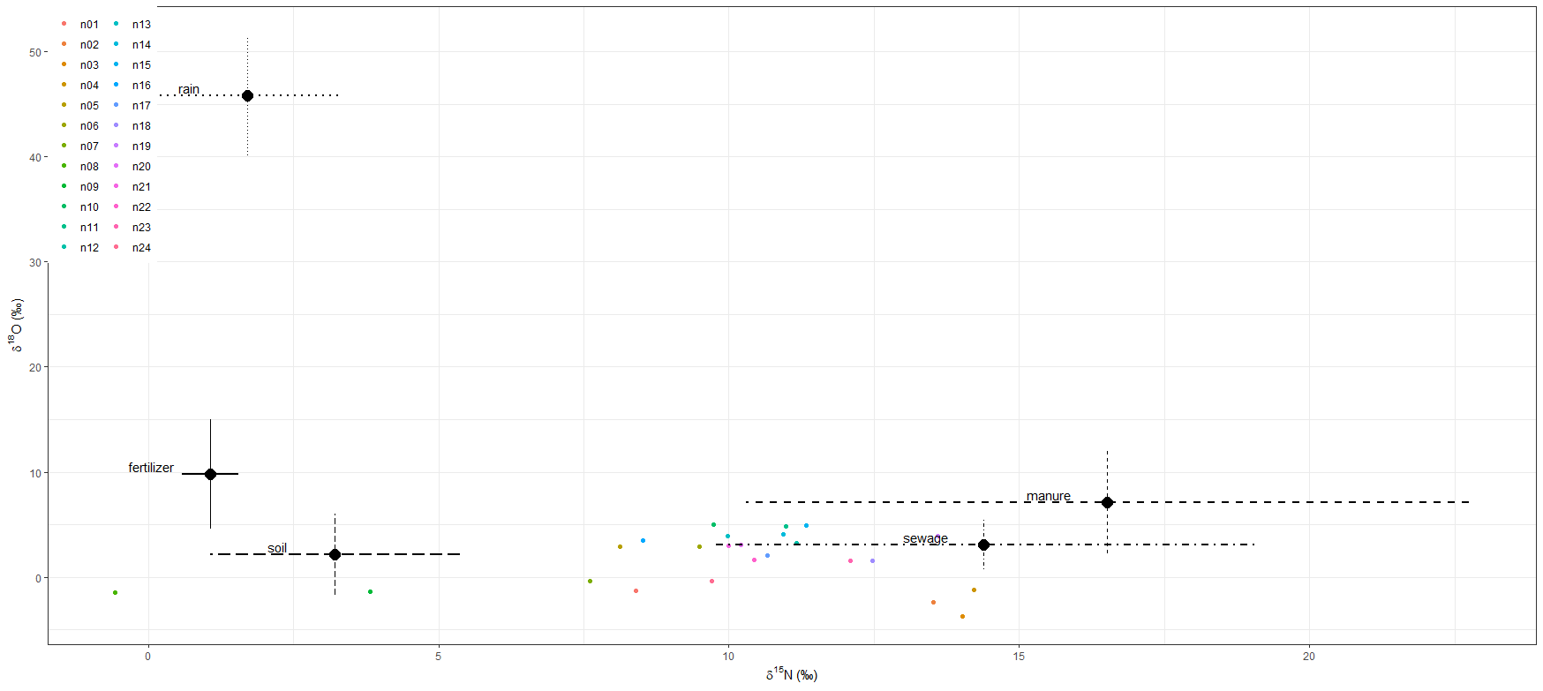
DIC = 200.5691

 | Mean | SD | 2.50% | 5% | 25% | 50% | 75% | 95% | 97.50%
p.n01.fertilizer | 0.049 | 0.046 | 0.002 | 0.003 | 0.016 | 0.035 | 0.067 | 0.141 | 0.178
p.n02.fertilizer | 0.039 | 0.053 | 0.001 | 0.001 | 0.007 | 0.02 | 0.049 | 0.143 | 0.188
p.n03.fertilizer | 0.037 | 0.05 | 0.001 | 0.001 | 0.007 | 0.018 | 0.045 | 0.14 | 0.178
p.n04.fertilizer | 0.037 | 0.047 | 0.001 | 0.001 | 0.007 | 0.02 | 0.047 | 0.135 | 0.177
p.n05.fertilizer | 0.07 | 0.095 | 0.001 | 0.002 | 0.01 | 0.031 | 0.088 | 0.281 | 0.358
p.n06.fertilizer | 0.063 | 0.083 | 0.001 | 0.002 | 0.009 | 0.03 | 0.08 | 0.246 | 0.308
p.n07.fertilizer | 0.063 | 0.092 | 0.001 | 0.001 | 0.008 | 0.025 | 0.073 | 0.259 | 0.346
p.n08.fertilizer | 0.055 | 0.117 | 0 | 0.001 | 0.006 | 0.017 | 0.051 | 0.213 | 0.434
p.n09.fertilizer | 0.075 | 0.13 | 0.001 | 0.001 | 0.007 | 0.025 | 0.078 | 0.36 | 0.521
p.n10.fertilizer | 0.068 | 0.088 | 0.001 | 0.002 | 0.01 | 0.032 | 0.09 | 0.257 | 0.324
p.n11.fertilizer | 0.058 | 0.074 | 0.001 | 0.002 | 0.009 | 0.03 | 0.077 | 0.217 | 0.272
p.n12.fertilizer | 0.056 | 0.074 | 0.001 | 0.001 | 0.009 | 0.027 | 0.071 | 0.221 | 0.276
p.n13.fertilizer | 0.061 | 0.08 | 0.001 | 0.002 | 0.009 | 0.031 | 0.08 | 0.237 | 0.299
p.n14.fertilizer | 0.057 | 0.071 | 0.001 | 0.001 | 0.009 | 0.029 | 0.076 | 0.209 | 0.268
p.n15.fertilizer | 0.058 | 0.074 | 0.001 | 0.001 | 0.009 | 0.028 | 0.077 | 0.219 | 0.268
p.n16.fertilizer | 0.069 | 0.093 | 0.001 | 0.001 | 0.01 | 0.031 | 0.089 | 0.274 | 0.341
p.n17.fertilizer | 0.056 | 0.072 | 0.001 | 0.001 | 0.009 | 0.029 | 0.074 | 0.212 | 0.276
p.n18.fertilizer | 0.047 | 0.06 | 0.001 | 0.001 | 0.008 | 0.023 | 0.062 | 0.171 | 0.217
p.n19.fertilizer | 0.048 | 0.06 | 0.001 | 0.002 | 0.009 | 0.025 | 0.063 | 0.171 | 0.219
p.n20.fertilizer | 0.058 | 0.076 | 0.001 | 0.001 | 0.009 | 0.028 | 0.076 | 0.213 | 0.272
p.n21.fertilizer | 0.06 | 0.081 | 0.001 | 0.001 | 0.009 | 0.027 | 0.076 | 0.235 | 0.306
p.n22.fertilizer | 0.055 | 0.074 | 0.001 | 0.002 | 0.009 | 0.028 | 0.069 | 0.22 | 0.284
p.n23.fertilizer | 0.049 | 0.064 | 0.001 | 0.001 | 0.008 | 0.024 | 0.065 | 0.182 | 0.229
p.n24.fertilizer | 0.057 | 0.079 | 0.001 | 0.001 | 0.009 | 0.026 | 0.071 | 0.222 | 0.294
p.n01.manure | 0.13 | 0.083 | 0.01 | 0.02 | 0.068 | 0.115 | 0.178 | 0.285 | 0.326
p.n02.manure | 0.151 | 0.169 | 0.003 | 0.006 | 0.032 | 0.082 | 0.212 | 0.529 | 0.608
p.n03.manure | 0.156 | 0.184 | 0.003 | 0.005 | 0.025 | 0.074 | 0.222 | 0.573 | 0.662
p.n04.manure | 0.163 | 0.179 | 0.003 | 0.006 | 0.032 | 0.088 | 0.237 | 0.554 | 0.658
p.n05.manure | 0.129 | 0.123 | 0.004 | 0.008 | 0.037 | 0.091 | 0.183 | 0.376 | 0.449
p.n06.manure | 0.144 | 0.137 | 0.004 | 0.008 | 0.039 | 0.099 | 0.213 | 0.434 | 0.51
p.n07.manure | 0.116 | 0.119 | 0.003 | 0.007 | 0.032 | 0.077 | 0.16 | 0.358 | 0.441
p.n08.manure | 0.057 | 0.071 | 0.003 | 0.004 | 0.018 | 0.037 | 0.071 | 0.168 | 0.218
p.n09.manure | 0.086 | 0.095 | 0.004 | 0.006 | 0.025 | 0.056 | 0.113 | 0.257 | 0.344
p.n10.manure | 0.16 | 0.15 | 0.004 | 0.007 | 0.041 | 0.115 | 0.24 | 0.456 | 0.537
p.n11.manure | 0.166 | 0.156 | 0.004 | 0.007 | 0.044 | 0.118 | 0.244 | 0.482 | 0.564
p.n12.manure | 0.16 | 0.152 | 0.004 | 0.007 | 0.041 | 0.113 | 0.239 | 0.473 | 0.553
p.n13.manure | 0.153 | 0.149 | 0.004 | 0.008 | 0.041 | 0.102 | 0.224 | 0.46 | 0.558
p.n14.manure | 0.16 | 0.148 | 0.003 | 0.007 | 0.043 | 0.116 | 0.243 | 0.453 | 0.534
p.n15.manure | 0.164 | 0.155 | 0.003 | 0.007 | 0.041 | 0.119 | 0.243 | 0.482 | 0.552
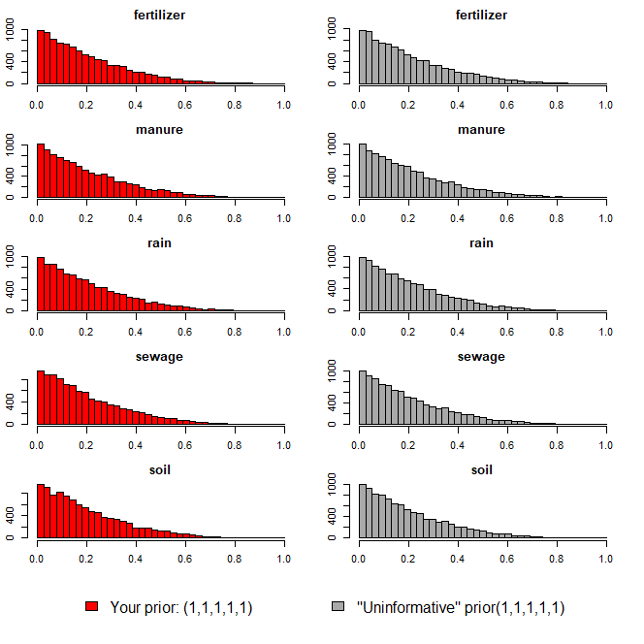
p.n16.manure | 0.135 | 0.13 | 0.004 | 0.008 | 0.037 | 0.094 | 0.195 | 0.394 | 0.481
p.n17.manure | 0.149 | 0.141 | 0.004 | 0.007 | 0.041 | 0.106 | 0.219 | 0.435 | 0.521
p.n18.manure | 0.162 | 0.161 | 0.004 | 0.006 | 0.038 | 0.105 | 0.246 | 0.485 | 0.578
p.n19.manure | 0.185 | 0.176 | 0.004 | 0.006 | 0.04 | 0.127 | 0.288 | 0.542 | 0.615
p.n20.manure | 0.151 | 0.144 | 0.004 | 0.007 | 0.039 | 0.106 | 0.221 | 0.441 | 0.529
p.n21.manure | 0.148 | 0.141 | 0.004 | 0.007 | 0.041 | 0.101 | 0.213 | 0.429 | 0.519
p.n22.manure | 0.151 | 0.146 | 0.004 | 0.007 | 0.04 | 0.102 | 0.219 | 0.45 | 0.528
p.n23.manure | 0.161 | 0.158 | 0.003 | 0.006 | 0.038 | 0.111 | 0.238 | 0.484 | 0.579
p.n24.manure | 0.128 | 0.133 | 0.003 | 0.007 | 0.032 | 0.082 | 0.182 | 0.401 | 0.494
p.n01.rain | 0.007 | 0.01 | 0 | 0 | 0.002 | 0.005 | 0.009 | 0.021 | 0.029
p.n02.rain | 0.007 | 0.017 | 0 | 0 | 0.001 | 0.003 | 0.007 | 0.025 | 0.039
p.n03.rain | 0.006 | 0.014 | 0 | 0 | 0.001 | 0.002 | 0.007 | 0.024 | 0.035
p.n04.rain | 0.007 | 0.015 | 0 | 0 | 0.001 | 0.003 | 0.007 | 0.028 | 0.04
p.n05.rain | 0.01 | 0.019 | 0 | 0 | 0.001 | 0.004 | 0.011 | 0.04 | 0.06
p.n06.rain | 0.009 | 0.017 | 0 | 0 | 0.001 | 0.003 | 0.01 | 0.035 | 0.052
p.n07.rain | 0.008 | 0.021 | 0 | 0 | 0.001 | 0.003 | 0.009 | 0.032 | 0.047
p.n08.rain | 0.007 | 0.02 | 0 | 0 | 0.001 | 0.002 | 0.006 | 0.024 | 0.039
p.n09.rain | 0.008 | 0.017 | 0 | 0 | 0.001 | 0.003 | 0.008 | 0.03 | 0.046
p.n10.rain | 0.011 | 0.024 | 0 | 0 | 0.001 | 0.004 | 0.011 | 0.044 | 0.067
p.n11.rain | 0.01 | 0.018 | 0 | 0 | 0.001 | 0.004 | 0.011 | 0.043 | 0.066
p.n12.rain | 0.009 | 0.02 | 0 | 0 | 0.001 | 0.003 | 0.01 | 0.036 | 0.054
p.n13.rain | 0.01 | 0.019 | 0 | 0 | 0.001 | 0.003 | 0.01 | 0.044 | 0.062
p.n14.rain | 0.01 | 0.018 | 0 | 0 | 0.001 | 0.004 | 0.01 | 0.042 | 0.063
p.n15.rain | 0.01 | 0.018 | 0 | 0 | 0.001 | 0.004 | 0.01 | 0.041 | 0.06
p.n16.rain | 0.01 | 0.018 | 0 | 0 | 0.001 | 0.003 | 0.01 | 0.044 | 0.062
p.n17.rain | 0.009 | 0.015 | 0 | 0 | 0.001 | 0.003 | 0.01 | 0.035 | 0.049
p.n18.rain | 0.008 | 0.014 | 0 | 0 | 0.001 | 0.003 | 0.009 | 0.031 | 0.045
p.n19.rain | 0.009 | 0.016 | 0 | 0 | 0.001 | 0.003 | 0.009 | 0.036 | 0.052
p.n20.rain | 0.01 | 0.019 | 0 | 0 | 0.001 | 0.003 | 0.01 | 0.04 | 0.059
p.n21.rain | 0.009 | 0.019 | 0 | 0 | 0.001 | 0.003 | 0.01 | 0.038 | 0.055
p.n22.rain | 0.009 | 0.02 | 0 | 0 | 0.001 | 0.003 | 0.009 | 0.032 | 0.049
p.n23.rain | 0.009 | 0.018 | 0 | 0 | 0.001 | 0.003 | 0.009 | 0.034 | 0.05
p.n24.rain | 0.008 | 0.017 | 0 | 0 | 0.001 | 0.003 | 0.008 | 0.03 | 0.044
p.n01.sewage | 0.469 | 0.148 | 0.182 | 0.23 | 0.366 | 0.465 | 0.57 | 0.721 | 0.757
p.n02.sewage | 0.545 | 0.248 | 0.062 | 0.101 | 0.359 | 0.575 | 0.747 | 0.902 | 0.931
p.n03.sewage | 0.553 | 0.266 | 0.05 | 0.084 | 0.342 | 0.598 | 0.782 | 0.913 | 0.94
p.n04.sewage | 0.562 | 0.249 | 0.059 | 0.095 | 0.383 | 0.602 | 0.766 | 0.908 | 0.935
p.n05.sewage | 0.416 | 0.223 | 0.052 | 0.081 | 0.24 | 0.395 | 0.566 | 0.827 | 0.883
p.n06.sewage | 0.44 | 0.227 | 0.056 | 0.091 | 0.264 | 0.425 | 0.604 | 0.842 | 0.883
p.n07.sewage | 0.397 | 0.232 | 0.047 | 0.071 | 0.208 | 0.366 | 0.557 | 0.837 | 0.887
p.n08.sewage | 0.221 | 0.24 | 0.016 | 0.024 | 0.067 | 0.129 | 0.249 | 0.833 | 0.898
p.n09.sewage | 0.297 | 0.228 | 0.026 | 0.041 | 0.123 | 0.23 | 0.412 | 0.789 | 0.868
p.n10.sewage | 0.439 | 0.229 | 0.054 | 0.082 | 0.263 | 0.429 | 0.607 | 0.841 | 0.885
p.n11.sewage | 0.472 | 0.231 | 0.066 | 0.104 | 0.293 | 0.47 | 0.642 | 0.859 | 0.902
p.n12.sewage | 0.48 | 0.231 | 0.063 | 0.1 | 0.303 | 0.478 | 0.649 | 0.862 | 0.901
p.n13.sewage | 0.448 | 0.223 | 0.064 | 0.101 | 0.271 | 0.434 | 0.613 | 0.841 | 0.886
p.n14.sewage | 0.472 | 0.226 | 0.068 | 0.102 | 0.297 | 0.474 | 0.643 | 0.847 | 0.895
p.n15.sewage | 0.482 | 0.23 | 0.072 | 0.106 | 0.306 | 0.488 | 0.661 | 0.857 | 0.895
p.n16.sewage | 0.42 | 0.223 | 0.058 | 0.082 | 0.244 | 0.403 | 0.574 | 0.825 | 0.882
p.n17.sewage | 0.476 | 0.225 | 0.065 | 0.113 | 0.304 | 0.474 | 0.644 | 0.853 | 0.905
p.n18.sewage | 0.515 | 0.232 | 0.072 | 0.108 | 0.345 | 0.526 | 0.698 | 0.873 | 0.913
p.n19.sewage | 0.524 | 0.234 | 0.074 | 0.113 | 0.348 | 0.54 | 0.711 | 0.881 | 0.919
p.n20.sewage | 0.463 | 0.227 | 0.073 | 0.104 | 0.287 | 0.45 | 0.636 | 0.841 | 0.892
p.n21.sewage | 0.461 | 0.226 | 0.063 | 0.099 | 0.287 | 0.459 | 0.626 | 0.846 | 0.89
p.n22.sewage | 0.469 | 0.231 | 0.063 | 0.104 | 0.288 | 0.467 | 0.645 | 0.855 | 0.899
p.n23.sewage | 0.503 | 0.232 | 0.065 | 0.101 | 0.333 | 0.51 | 0.686 | 0.878 | 0.914
p.n24.sewage | 0.451 | 0.235 | 0.057 | 0.083 | 0.265 | 0.438 | 0.632 | 0.852 | 0.901
p.n01.soil | 0.346 | 0.124 | 0.113 | 0.144 | 0.258 | 0.347 | 0.431 | 0.549 | 0.59
p.n02.soil | 0.258 | 0.189 | 0.02 | 0.03 | 0.108 | 0.217 | 0.366 | 0.625 | 0.726
p.n03.soil | 0.248 | 0.198 | 0.018 | 0.026 | 0.092 | 0.192 | 0.358 | 0.651 | 0.754
p.n04.soil | 0.231 | 0.172 | 0.019 | 0.029 | 0.098 | 0.192 | 0.326 | 0.567 | 0.672
p.n05.soil | 0.376 | 0.214 | 0.036 | 0.059 | 0.208 | 0.358 | 0.527 | 0.762 | 0.824
p.n06.soil | 0.344 | 0.2 | 0.032 | 0.053 | 0.185 | 0.331 | 0.478 | 0.705 | 0.773
p.n07.soil | 0.416 | 0.228 | 0.032 | 0.057 | 0.231 | 0.418 | 0.585 | 0.801 | 0.857
p.n08.soil | 0.66 | 0.262 | 0.029 | 0.055 | 0.584 | 0.746 | 0.845 | 0.933 | 0.947
p.n09.soil | 0.534 | 0.247 | 0.04 | 0.069 | 0.352 | 0.586 | 0.728 | 0.869 | 0.904
p.n10.soil | 0.322 | 0.198 | 0.033 | 0.048 | 0.16 | 0.297 | 0.454 | 0.687 | 0.745
p.n11.soil | 0.293 | 0.192 | 0.028 | 0.043 | 0.143 | 0.262 | 0.413 | 0.651 | 0.735
p.n12.soil | 0.295 | 0.188 | 0.025 | 0.04 | 0.144 | 0.27 | 0.417 | 0.647 | 0.735
p.n13.soil | 0.327 | 0.197 | 0.033 | 0.05 | 0.171 | 0.303 | 0.455 | 0.693 | 0.758
p.n14.soil | 0.301 | 0.184 | 0.027 | 0.047 | 0.157 | 0.279 | 0.417 | 0.64 | 0.716
p.n15.soil | 0.286 | 0.184 | 0.031 | 0.045 | 0.137 | 0.258 | 0.396 | 0.636 | 0.721
p.n16.soil | 0.366 | 0.208 | 0.036 | 0.054 | 0.203 | 0.354 | 0.511 | 0.741 | 0.802
p.n17.soil | 0.31 | 0.19 | 0.028 | 0.047 | 0.16 | 0.289 | 0.431 | 0.654 | 0.735
p.n18.soil | 0.268 | 0.18 | 0.023 | 0.036 | 0.127 | 0.236 | 0.374 | 0.608 | 0.698
p.n19.soil | 0.234 | 0.16 | 0.022 | 0.034 | 0.107 | 0.206 | 0.327 | 0.541 | 0.625
p.n20.soil | 0.319 | 0.193 | 0.032 | 0.05 | 0.165 | 0.295 | 0.448 | 0.676 | 0.752
p.n21.soil | 0.322 | 0.198 | 0.029 | 0.049 | 0.162 | 0.299 | 0.449 | 0.691 | 0.768
p.n22.soil | 0.316 | 0.191 | 0.029 | 0.045 | 0.164 | 0.295 | 0.445 | 0.66 | 0.732
p.n23.soil | 0.278 | 0.184 | 0.025 | 0.04 | 0.127 | 0.249 | 0.396 | 0.62 | 0.707
p.n24.soil | 0.356 | 0.214 | 0.025 | 0.042 | 0.183 | 0.338 | 0.51 | 0.735 | 0.794

summary_statistics_MixSIAR_0923
#################################################################
# Summary Statistics
#################################################################
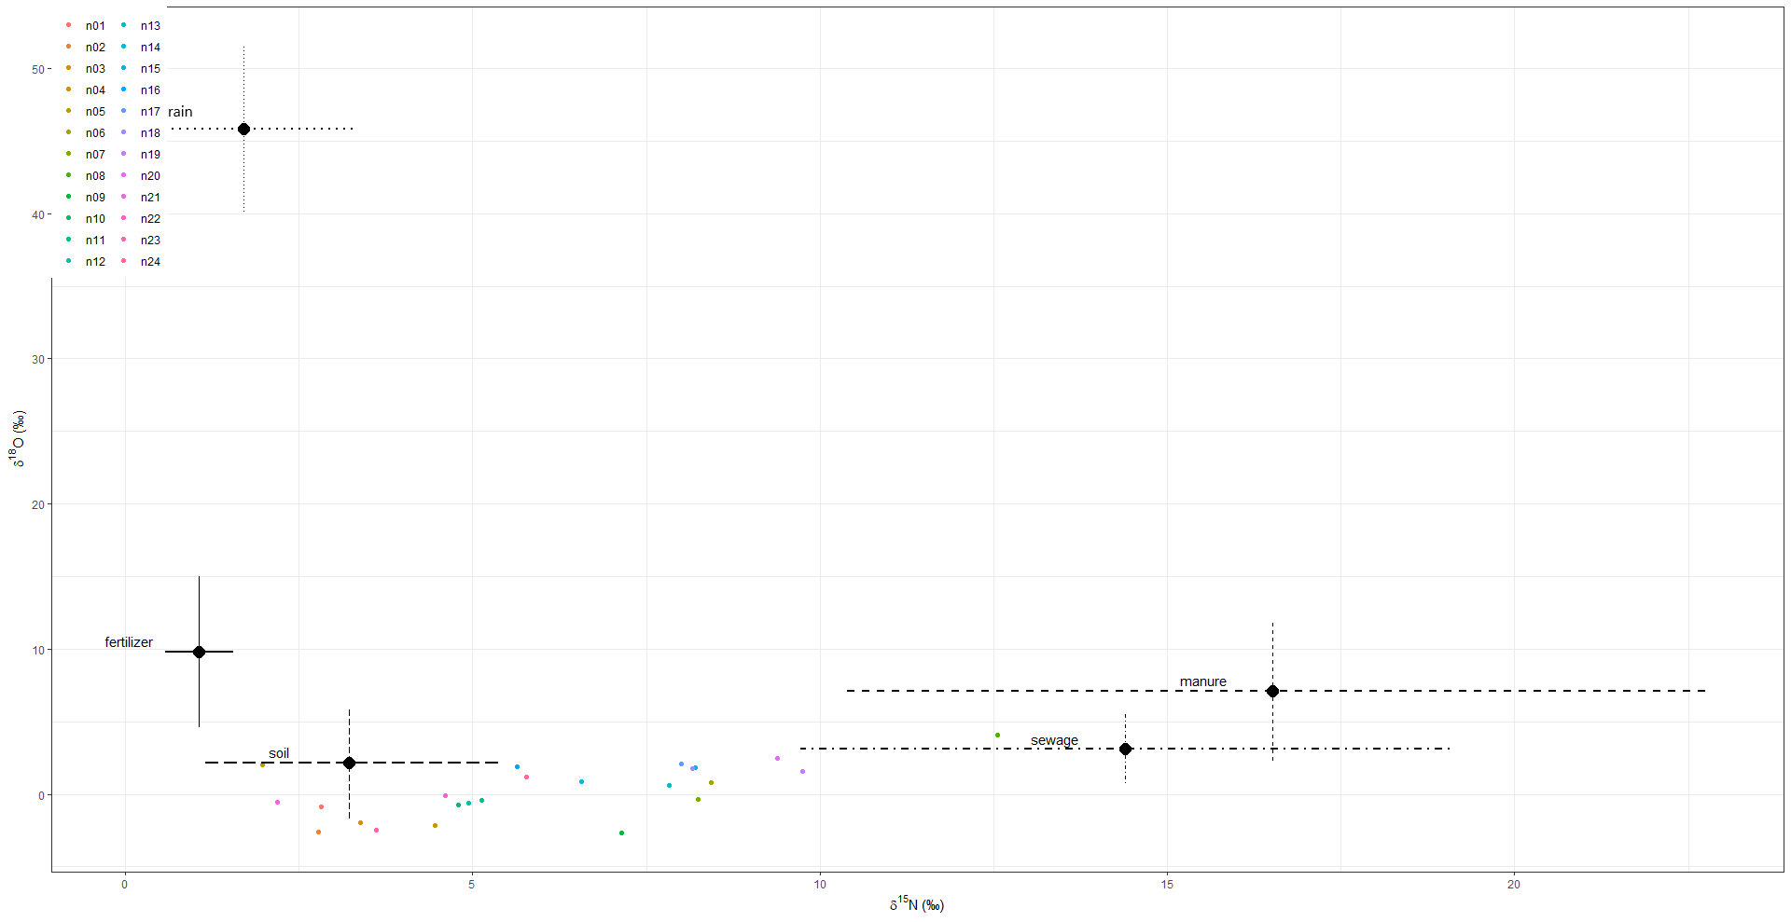
DIC = 192.2272

 | Mean | SD | 2.50% | 5% | 25% | 50% | 75% | 95% | 97.50%
p.n01.fertilizer | 0.147 | 0.121 | 0.004 | 0.009 | 0.051 | 0.113 | 0.218 | 0.387 | 0.438
p.n02.fertilizer | 0.189 | 0.222 | 0.001 | 0.003 | 0.024 | 0.088 | 0.29 | 0.685 | 0.779
p.n03.fertilizer | 0.183 | 0.21 | 0.001 | 0.003 | 0.025 | 0.092 | 0.277 | 0.639 | 0.716
p.n04.fertilizer | 0.174 | 0.193 | 0.002 | 0.004 | 0.026 | 0.092 | 0.265 | 0.592 | 0.686
p.n05.fertilizer | 0.19 | 0.218 | 0.001 | 0.003 | 0.026 | 0.097 | 0.281 | 0.68 | 0.773
p.n06.fertilizer | 0.13 | 0.13 | 0.002 | 0.004 | 0.03 | 0.085 | 0.19 | 0.401 | 0.485
p.n07.fertilizer | 0.126 | 0.129 | 0.002 | 0.004 | 0.028 | 0.08 | 0.19 | 0.396 | 0.468
p.n08.fertilizer | 0.099 | 0.09 | 0.002 | 0.004 | 0.029 | 0.073 | 0.143 | 0.282 | 0.329
p.n09.fertilizer | 0.141 | 0.155 | 0.002 | 0.003 | 0.026 | 0.079 | 0.206 | 0.484 | 0.566
p.n10.fertilizer | 0.173 | 0.189 | 0.002 | 0.003 | 0.029 | 0.099 | 0.264 | 0.585 | 0.664
p.n11.fertilizer | 0.172 | 0.185 | 0.002 | 0.004 | 0.029 | 0.099 | 0.258 | 0.565 | 0.656
p.n12.fertilizer | 0.172 | 0.186 | 0.002 | 0.003 | 0.029 | 0.101 | 0.256 | 0.575 | 0.653
p.n13.fertilizer | 0.137 | 0.136 | 0.002 | 0.004 | 0.03 | 0.092 | 0.206 | 0.427 | 0.481
p.n14.fertilizer | 0.149 | 0.153 | 0.002 | 0.004 | 0.03 | 0.094 | 0.217 | 0.474 | 0.549
p.n15.fertilizer | 0.129 | 0.128 | 0.002 | 0.004 | 0.031 | 0.086 | 0.19 | 0.407 | 0.464
p.n16.fertilizer | 0.164 | 0.168 | 0.002 | 0.005 | 0.031 | 0.105 | 0.253 | 0.516 | 0.608
p.n17.fertilizer | 0.133 | 0.131 | 0.002 | 0.005 | 0.033 | 0.091 | 0.197 | 0.406 | 0.488
p.n18.fertilizer | 0.133 | 0.132 | 0.002 | 0.004 | 0.033 | 0.089 | 0.194 | 0.411 | 0.479
p.n19.fertilizer | 0.119 | 0.113 | 0.002 | 0.005 | 0.03 | 0.083 | 0.179 | 0.355 | 0.41
p.n20.fertilizer | 0.121 | 0.115 | 0.002 | 0.005 | 0.032 | 0.085 | 0.18 | 0.351 | 0.414
p.n21.fertilizer | 0.192 | 0.221 | 0.001 | 0.003 | 0.025 | 0.093 | 0.293 | 0.684 | 0.763
p.n22.fertilizer | 0.173 | 0.186 | 0.002 | 0.004 | 0.03 | 0.1 | 0.259 | 0.584 | 0.663
p.n23.fertilizer | 0.18 | 0.207 | 0.002 | 0.003 | 0.024 | 0.09 | 0.276 | 0.641 | 0.712
p.n24.fertilizer | 0.161 | 0.167 | 0.001 | 0.003 | 0.029 | 0.097 | 0.25 | 0.514 | 0.586
p.n01.manure | 0.064 | 0.048 | 0.004 | 0.007 | 0.027 | 0.055 | 0.089 | 0.155 | 0.18
p.n02.manure | 0.046 | 0.056 | 0.001 | 0.002 | 0.01 | 0.028 | 0.061 | 0.153 | 0.202
p.n03.manure | 0.05 | 0.059 | 0.001 | 0.002 | 0.012 | 0.03 | 0.066 | 0.164 | 0.207
p.n04.manure | 0.056 | 0.066 | 0.001 | 0.002 | 0.013 | 0.034 | 0.075 | 0.183 | 0.231
p.n05.manure | 0.051 | 0.064 | 0.001 | 0.002 | 0.011 | 0.03 | 0.064 | 0.176 | 0.214
p.n06.manure | 0.094 | 0.109 | 0.002 | 0.003 | 0.018 | 0.052 | 0.133 | 0.325 | 0.403
p.n07.manure | 0.089 | 0.104 | 0.002 | 0.003 | 0.018 | 0.048 | 0.126 | 0.308 | 0.374
p.n08.manure | 0.147 | 0.165 | 0.001 | 0.003 | 0.019 | 0.077 | 0.232 | 0.49 | 0.561
p.n09.manure | 0.073 | 0.091 | 0.001 | 0.002 | 0.013 | 0.039 | 0.097 | 0.264 | 0.317
p.n10.manure | 0.062 | 0.072 | 0.001 | 0.003 | 0.014 | 0.037 | 0.083 | 0.213 | 0.264
p.n11.manure | 0.063 | 0.072 | 0.001 | 0.002 | 0.013 | 0.038 | 0.087 | 0.211 | 0.269
p.n12.manure | 0.063 | 0.073 | 0.001 | 0.003 | 0.013 | 0.037 | 0.087 | 0.217 | 0.276
p.n13.manure | 0.089 | 0.102 | 0.002 | 0.003 | 0.018 | 0.052 | 0.125 | 0.304 | 0.373
p.n14.manure | 0.078 | 0.091 | 0.002 | 0.003 | 0.016 | 0.046 | 0.105 | 0.259 | 0.331
p.n15.manure | 0.096 | 0.11 | 0.002 | 0.003 | 0.017 | 0.054 | 0.136 | 0.33 | 0.39
p.n16.manure | 0.075 | 0.086 | 0.001 | 0.003 | 0.016 | 0.043 | 0.102 | 0.247 | 0.314
p.n17.manure | 0.093 | 0.106 | 0.001 | 0.003 | 0.018 | 0.053 | 0.131 | 0.315 | 0.394
p.n18.manure | 0.094 | 0.106 | 0.001 | 0.003 | 0.017 | 0.054 | 0.135 | 0.311 | 0.376
p.n19.manure | 0.111 | 0.125 | 0.002 | 0.003 | 0.02 | 0.06 | 0.165 | 0.367 | 0.427
p.n20.manure | 0.11 | 0.123 | 0.002 | 0.003 | 0.019 | 0.06 | 0.164 | 0.363 | 0.428
p.n21.manure | 0.047 | 0.06 | 0.001 | 0.002 | 0.011 | 0.028 | 0.061 | 0.158 | 0.208
p.n22.manure | 0.062 | 0.073 | 0.001 | 0.003 | 0.014 | 0.036 | 0.083 | 0.204 | 0.26
p.n23.manure | 0.053 | 0.063 | 0.001 | 0.002 | 0.011 | 0.031 | 0.072 | 0.177 | 0.22
p.n24.manure | 0.073 | 0.088 | 0.001 | 0.003 | 0.014 | 0.041 | 0.098 | 0.248 | 0.323
p.n01.rain | 0.008 | 0.013 | 0 | 0 | 0.002 | 0.004 | 0.009 | 0.025 | 0.037
p.n02.rain | 0.008 | 0.019 | 0 | 0 | 0.001 | 0.003 | 0.008 | 0.03 | 0.044
p.n03.rain | 0.009 | 0.023 | 0 | 0 | 0.001 | 0.003 | 0.009 | 0.038 | 0.059
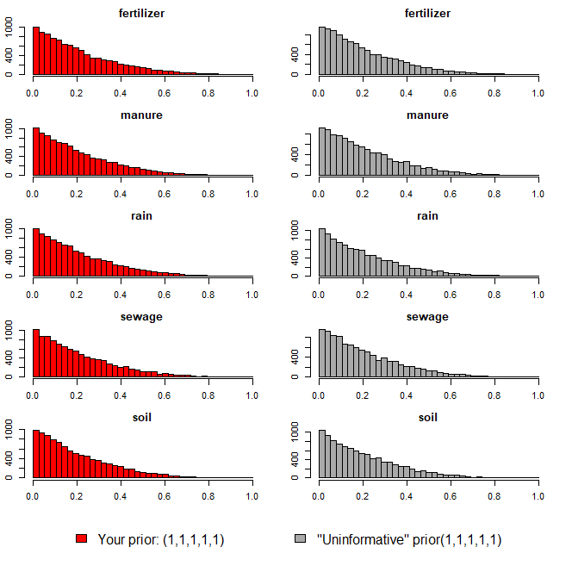
p.n04.rain | 0.009 | 0.022 | 0 | 0 | 0.001 | 0.003 | 0.009 | 0.035 | 0.058
p.n05.rain | 0.01 | 0.023 | 0 | 0 | 0.001 | 0.003 | 0.009 | 0.042 | 0.058
p.n06.rain | 0.01 | 0.02 | 0 | 0 | 0.001 | 0.003 | 0.01 | 0.042 | 0.064
p.n07.rain | 0.01 | 0.022 | 0 | 0 | 0.001 | 0.003 | 0.01 | 0.038 | 0.059
p.n08.rain | 0.011 | 0.021 | 0 | 0 | 0.001 | 0.004 | 0.011 | 0.046 | 0.069
p.n09.rain | 0.009 | 0.022 | 0 | 0 | 0.001 | 0.003 | 0.009 | 0.035 | 0.056
p.n10.rain | 0.01 | 0.021 | 0 | 0 | 0.001 | 0.003 | 0.01 | 0.037 | 0.057
p.n11.rain | 0.01 | 0.026 | 0 | 0 | 0.001 | 0.003 | 0.01 | 0.043 | 0.065
p.n12.rain | 0.01 | 0.023 | 0 | 0 | 0.001 | 0.003 | 0.009 | 0.037 | 0.06
p.n13.rain | 0.01 | 0.022 | 0 | 0 | 0.001 | 0.003 | 0.01 | 0.039 | 0.061
p.n14.rain | 0.01 | 0.025 | 0 | 0 | 0.001 | 0.003 | 0.01 | 0.041 | 0.064
p.n15.rain | 0.011 | 0.022 | 0 | 0 | 0.001 | 0.004 | 0.011 | 0.045 | 0.066
p.n16.rain | 0.01 | 0.021 | 0 | 0 | 0.001 | 0.003 | 0.01 | 0.041 | 0.062
p.n17.rain | 0.01 | 0.018 | 0 | 0 | 0.001 | 0.003 | 0.011 | 0.042 | 0.062
p.n18.rain | 0.01 | 0.02 | 0 | 0 | 0.001 | 0.004 | 0.011 | 0.043 | 0.064
p.n19.rain | 0.009 | 0.018 | 0 | 0 | 0.001 | 0.004 | 0.01 | 0.039 | 0.059
p.n20.rain | 0.011 | 0.021 | 0 | 0 | 0.001 | 0.004 | 0.011 | 0.045 | 0.064
p.n21.rain | 0.009 | 0.021 | 0 | 0 | 0.001 | 0.003 | 0.008 | 0.038 | 0.062
p.n22.rain | 0.009 | 0.018 | 0 | 0 | 0.001 | 0.003 | 0.009 | 0.039 | 0.055
p.n23.rain | 0.009 | 0.023 | 0 | 0 | 0.001 | 0.003 | 0.008 | 0.034 | 0.052
p.n24.rain | 0.01 | 0.023 | 0 | 0 | 0.001 | 0.003 | 0.01 | 0.042 | 0.064
p.n01.sewage | 0.203 | 0.099 | 0.043 | 0.061 | 0.131 | 0.193 | 0.261 | 0.383 | 0.43
p.n02.sewage | 0.137 | 0.134 | 0.008 | 0.014 | 0.046 | 0.097 | 0.179 | 0.406 | 0.512
p.n03.sewage | 0.15 | 0.142 | 0.008 | 0.013 | 0.052 | 0.106 | 0.202 | 0.452 | 0.552
p.n04.sewage | 0.166 | 0.152 | 0.01 | 0.016 | 0.059 | 0.122 | 0.223 | 0.475 | 0.606
p.n05.sewage | 0.139 | 0.143 | 0.007 | 0.011 | 0.042 | 0.092 | 0.182 | 0.435 | 0.572
p.n06.sewage | 0.278 | 0.196 | 0.014 | 0.023 | 0.117 | 0.248 | 0.402 | 0.653 | 0.738
p.n07.sewage | 0.263 | 0.191 | 0.014 | 0.024 | 0.106 | 0.231 | 0.381 | 0.645 | 0.701
p.n08.sewage | 0.41 | 0.232 | 0.019 | 0.035 | 0.22 | 0.426 | 0.589 | 0.776 | 0.824
p.n09.sewage | 0.214 | 0.175 | 0.009 | 0.016 | 0.075 | 0.174 | 0.307 | 0.566 | 0.656
p.n10.sewage | 0.181 | 0.154 | 0.01 | 0.016 | 0.063 | 0.141 | 0.254 | 0.497 | 0.593
p.n11.sewage | 0.189 | 0.157 | 0.011 | 0.018 | 0.069 | 0.146 | 0.265 | 0.495 | 0.602
p.n12.sewage | 0.182 | 0.156 | 0.01 | 0.016 | 0.064 | 0.141 | 0.252 | 0.5 | 0.591
p.n13.sewage | 0.26 | 0.187 | 0.013 | 0.023 | 0.108 | 0.226 | 0.38 | 0.618 | 0.692
p.n14.sewage | 0.231 | 0.179 | 0.011 | 0.019 | 0.084 | 0.19 | 0.332 | 0.583 | 0.649
p.n15.sewage | 0.282 | 0.198 | 0.014 | 0.025 | 0.12 | 0.254 | 0.407 | 0.667 | 0.743
p.n16.sewage | 0.211 | 0.171 | 0.01 | 0.018 | 0.078 | 0.169 | 0.3 | 0.538 | 0.656
p.n17.sewage | 0.274 | 0.193 | 0.013 | 0.024 | 0.113 | 0.243 | 0.403 | 0.636 | 0.707
p.n18.sewage | 0.272 | 0.192 | 0.014 | 0.025 | 0.115 | 0.242 | 0.392 | 0.64 | 0.721
p.n19.sewage | 0.319 | 0.204 | 0.017 | 0.029 | 0.148 | 0.308 | 0.463 | 0.687 | 0.741
p.n20.sewage | 0.311 | 0.204 | 0.016 | 0.032 | 0.141 | 0.288 | 0.456 | 0.675 | 0.749
p.n21.sewage | 0.134 | 0.134 | 0.007 | 0.011 | 0.043 | 0.092 | 0.176 | 0.411 | 0.521
p.n22.sewage | 0.184 | 0.16 | 0.01 | 0.016 | 0.065 | 0.139 | 0.256 | 0.511 | 0.624
p.n23.sewage | 0.143 | 0.135 | 0.009 | 0.014 | 0.047 | 0.103 | 0.196 | 0.418 | 0.52
p.n24.sewage | 0.209 | 0.166 | 0.011 | 0.02 | 0.078 | 0.171 | 0.299 | 0.533 | 0.631
p.n01.soil | 0.578 | 0.16 | 0.233 | 0.283 | 0.472 | 0.598 | 0.698 | 0.806 | 0.835
p.n02.soil | 0.62 | 0.255 | 0.07 | 0.112 | 0.447 | 0.678 | 0.832 | 0.941 | 0.959
p.n03.soil | 0.606 | 0.249 | 0.082 | 0.138 | 0.425 | 0.66 | 0.812 | 0.93 | 0.952
p.n04.soil | 0.596 | 0.244 | 0.076 | 0.125 | 0.424 | 0.64 | 0.789 | 0.921 | 0.947
p.n05.soil | 0.611 | 0.253 | 0.073 | 0.122 | 0.43 | 0.667 | 0.818 | 0.94 | 0.958
p.n06.soil | 0.488 | 0.228 | 0.075 | 0.115 | 0.315 | 0.488 | 0.664 | 0.864 | 0.906
p.n07.soil | 0.512 | 0.231 | 0.078 | 0.12 | 0.338 | 0.52 | 0.685 | 0.887 | 0.921
p.n08.soil | 0.334 | 0.199 | 0.045 | 0.07 | 0.185 | 0.302 | 0.441 | 0.728 | 0.832
p.n09.soil | 0.562 | 0.244 | 0.078 | 0.131 | 0.38 | 0.592 | 0.757 | 0.917 | 0.94
p.n10.soil | 0.574 | 0.239 | 0.086 | 0.137 | 0.4 | 0.606 | 0.767 | 0.918 | 0.945
p.n11.soil | 0.566 | 0.238 | 0.085 | 0.133 | 0.401 | 0.592 | 0.753 | 0.914 | 0.942
p.n12.soil | 0.573 | 0.238 | 0.094 | 0.137 | 0.395 | 0.605 | 0.764 | 0.915 | 0.943
p.n13.soil | 0.503 | 0.231 | 0.086 | 0.128 | 0.317 | 0.511 | 0.683 | 0.878 | 0.917
p.n14.soil | 0.532 | 0.233 | 0.087 | 0.134 | 0.353 | 0.541 | 0.719 | 0.903 | 0.926
p.n15.soil | 0.482 | 0.23 | 0.07 | 0.11 | 0.303 | 0.48 | 0.657 | 0.859 | 0.914
p.n16.soil | 0.54 | 0.234 | 0.087 | 0.14 | 0.37 | 0.551 | 0.728 | 0.896 | 0.93
p.n17.soil | 0.49 | 0.23 | 0.081 | 0.119 | 0.31 | 0.488 | 0.663 | 0.871 | 0.915
p.n18.soil | 0.492 | 0.231 | 0.08 | 0.118 | 0.313 | 0.487 | 0.666 | 0.879 | 0.918
p.n19.soil | 0.442 | 0.222 | 0.063 | 0.101 | 0.276 | 0.424 | 0.6 | 0.841 | 0.888
p.n20.soil | 0.447 | 0.225 | 0.071 | 0.096 | 0.273 | 0.436 | 0.617 | 0.848 | 0.896
p.n21.soil | 0.618 | 0.253 | 0.087 | 0.122 | 0.44 | 0.682 | 0.823 | 0.936 | 0.957
p.n22.soil | 0.573 | 0.238 | 0.083 | 0.13 | 0.404 | 0.603 | 0.764 | 0.906 | 0.932
p.n23.soil | 0.616 | 0.247 | 0.076 | 0.133 | 0.446 | 0.669 | 0.816 | 0.938 | 0.955
p.n24.soil | 0.547 | 0.231 | 0.094 | 0.138 | 0.376 | 0.564 | 0.726 | 0.905 | 0.935

오염원(하수)
8.52 | 2.98
12.27 | 4.01
14.07 | 3.84
12.44 | 3.65
16.52 | 5.16
10.89 | 1.05
19.19 | 4.00
15.92 | -0.37
13.38 | 4.66
7.56 | -0.25
20.50 | 5.45
23.70 | 6.60
12.15 | -0.53
14.39 | 3.10
¹⁵N-NO₃ (‰)
¹⁸O-NO₃ (‰)
Manure & Sewage
NH₄⁺ fertilizer
Soil N
Atmospheric NO₃⁻ by ion exchange/AgNO₃
NO₃⁻ fertilizer
Atmospheric NO₃⁻ by bacterial denitrification
ID | 하천명 | 채수지점 | 15N | 18O | 18O | 비고
EM02 | 영산천 | 빛가람 방류수 | 8.52 | 2.98
EM-02 | 영산천 | 빛가람 수질복원센터 방류수 | 12.27 | 4.01
EM-02 | 영산천 | 빛가람 수질복원센터 방류수 | 14.07 | 3.84
EM-02 | 영산천 | 빛가람 수질복원센터 방류수 | 12.44 | 3.65
EM02 | 영산천 | 빛가람 방류수 | 16.52 | 5.16
EM-06 | 광주천 | 증심사천 방류수 | 10.89 | 1.05
EM-07 | 광주천 | 신안천 방류수 | 19.19 | 4.00
EM-07 | 광주천 | 신안천방류수 | 15.92 | -0.37
EM-08 | 지석천 | 산포하수처리장 방류수 | 13.38 | 4.66
EM-30 | 만봉천 | 내정마을방류수 | 7.56 | -0.25
JS-82-20B | 지석천 | 화순천 하수처리장 방류수 | 20.50 | 5.45
JS-92-9B | 지석천 | 마을하수처리장 방류수 | 23.70 | 6.60
JS-10-20B | 지석천 | 화순천 하수처리장 방류수 | 12.15 | -0.53

 |  | avg | 14.39 | 3.10

오염원(퇴비)
17.66 | 10.89
18.17 | 9.27
15.31 | 3.09
19.24 | 8.46
4.09 | 16.76
20.93 | 5.27
24.47 | -0.67
24.39 | 1.32
18.20 | 4.74
9.60 | 5.88
8.62 | 11.47
17.56 | 8.84
¹⁵N-NO₃ (‰)
¹⁸O-NO₃ (‰)
Manure & Sewage
NH₄⁺ fertilizer
Soil N
Atmospheric NO₃⁻ by ion exchange/AgNO₃
NO₃⁻ fertilizer
Atmospheric NO₃⁻ by bacterial denitrification
ID | 하천명 | 채수지점 | 15N | 18O | 18O | 비고
EM-03 | 장성천 | 감정천 퇴비유출수 | 17.66 | 10.89
EM-03 | 장성천 | 감정천 퇴비유출수 | 18.17 | 9.27
EM24 |  | 만봉천 부숙퇴비(소) | 15.31 | 3.09
EM33 |  | 영산천 부숙퇴비(소) | 19.24 | 8.46
EM42 |  | 돈분퇴비 | 4.09 | 16.76
EM43 |  | 승가교 퇴비(소) | 20.93 | 5.27
JS-EM-M5 |  | 추동천 퇴비 | 24.47 | -0.67
EM44 |  | 남평퇴비 | 24.39 | 1.32
EM16 |  | 광주천 부숙퇴비 | 18.20 | 4.74
EM-05 | 지석천 | 산포천 논배수로 | 9.60 | 5.88
EM21 |  | 광주천 논토양 | 8.62 | 11.47
EM34 |  | 영산천 논토양 | 17.56 | 8.84

오염원(비료)
0.63 | 10.72
1.10 | 18.05
1.67 | 4.11
1.41 | 8.97
0.53 | 7.29
¹⁵N-NO₃ (‰)
¹⁸O-NO₃ (‰)
Manure & Sewage
NH₄⁺ fertilizer
Soil N
Atmospheric NO₃⁻ by ion exchange/AgNO₃
NO₃⁻ fertilizer
Atmospheric NO₃⁻ by bacterial denitrification
ID | 하천명 | 채수지점 | 15N | 18O | 18O | 비고
EM45 | 비료 | 복합비료(논에 주로 사용) | 0.63 | 10.72
EM47 | 비료 | 복합비료(밭에 주로 사용) | 1.10 | 18.05
EM13 |  | 대촌천 논토양1 | 1.67 | 4.11
EM23 |  | 만봉천 논토양 | 1.41 | 8.97
EM27 |  | 장성천 논토양 | 0.53 | 7.29

오염원(강우)
3.25 | 40.02
1.75 | 45.94
0.13 | 51.47
¹⁵N-NO₃ (‰)
¹⁸O-NO₃ (‰)
Manure & Sewage
NH₄⁺ fertilizer
Soil N
Atmospheric NO₃⁻ by ion exchange/AgNO₃
NO₃⁻ fertilizer
Atmospheric NO₃⁻ by bacterial denitrification
ID | 하천명 | 채수지점 | 15N | 18O | 18O | 비고
EM-40 |  | 강우시료 | 3.25 | 40.02
EM-18 |  | 강우(빗물) | 1.75 | 45.94
EM-25 |  | 강우(빗물) | 0.13 | 51.47

오염원(토양_산림)
1.75 | 7.65
4.34 | 0.88
3.76 | 8.43
2.36 | -0.60
1.86 | -1.83
7.77 | 2.40
0.92 | 0.08
2.98 | 0.23
¹⁵N-NO₃ (‰)
¹⁸O-NO₃ (‰)
Manure & Sewage
NH₄⁺ fertilizer
Soil N
Atmospheric NO₃⁻ by ion exchange/AgNO₃
NO₃⁻ fertilizer
Atmospheric NO₃⁻ by bacterial denitrification
ID | 하천명 | 채수지점 | 15N | 18O | 18O | 비고
EM-04 | 장성천 | 장성천 산림유출수 | 1.75 | 7.65
EM-15 | 광주천 | 광주천 산림유출수 | 4.34 | 0.88
EM19 |  | 광주천 산림토(대나무) | 3.76 | 8.43
EM-20 | 산림 | 동화호 상류01 | 2.36 | -0.60
EM-21 | 산림 | 동화호 상류02 | 1.86 | -1.83
EM-22 | 산림 | 장남호 상류 | 7.77 | 2.40
EM-23 | 산림 | 동화천 상류 | 0.92 | 0.08
EM-24 | 산림 | 오수천 상류 | 2.98 | 0.23

